本編
救え！こおりの仲間たち

ゲーム
参考
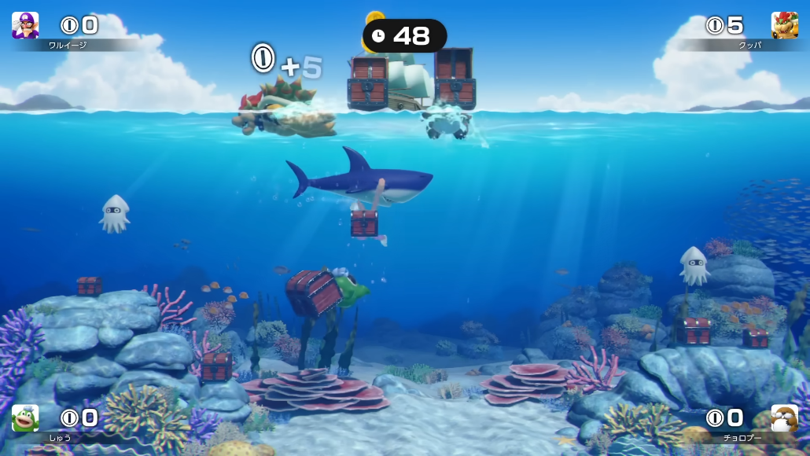

プレイヤー
敵
オブジェクト
ゲーム要素

